1. 계좌현황(누적)
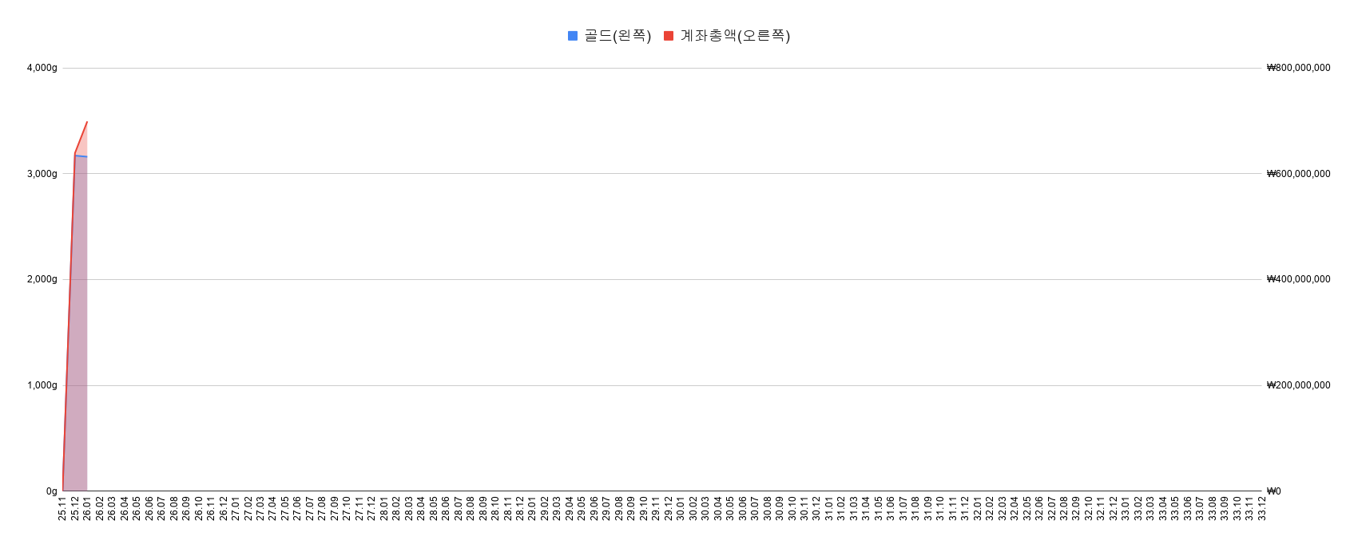
 |  |  |  |  |  |  |  | Copyright .2025. 서대리. All rights reserved
 | 1. 월별 계좌추세(누적)
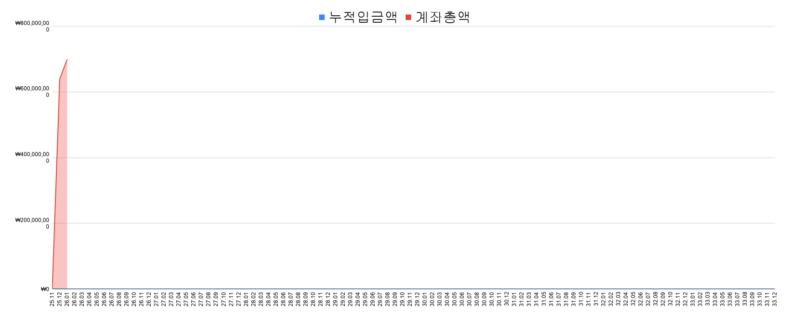
 |  |  |  |  |  |  |  |  | 총 자산 | ₩0
 |  |  |  |  |  |  |  |  | 원금 | ₩0
 |  |  |  |  |  |  |  |  | 총수익 | ₩0
 |  |  |  |  |  |  |  |  | 평가수익 | ₩0 | #DIV/0!
 |  |  |  |  |  |  |  |  | 배당수익 | ₩0 | #DIV/0!
 |  |  |  |  |  |  |  |  | 수익률 | #DIV/0!

 |  |  |  |  |  |  |  |  | 203일 째 투자 중입니다

 | 2. 월별 수익률 비교(누적)
 | 계좌종합 | 코스피 | S&P500 | 나스닥
25.11 | 0.0% | 0.0% | 0.0% | 0.0%
25.12 | 0.0% | 7.3% | -0.1% | -0.5%
26.01 | 0.0% | 33.1% | 1.3% | 0.4%
26.02 | 0.0% | 59.0% | 0.4% | -3.0%
26.03 | 0.0% | 28.7% | -4.7% | -7.6%
26.04 | 0.0% | 68.1% | 5.3% | 6.5%
26.05 | 0.0% | 115.9% | 10.7% | 15.4%
26.06 | 0.0% | 130.5% | 9.5% | 13.5%
26.07 | 0.0% | 130.5% | 9.5% | 13.5%
26.08 | 0.0% | 130.5% | 9.5% | 13.5%
26.09 | 0.0% | 130.5% | 9.5% | 13.5%
26.10 | 0.0% | 130.5% | 9.5% | 13.5%
26.11 | 0.0% | 130.5% | 9.5% | 13.5%
26.12 | 0.0% | 130.5% | 9.5% | 13.5%
27.01 | 0.0% | 130.5% | 9.5% | 13.5%
27.02 | 0.0% | 130.5% | 9.5% | 13.5%
27.03 | 0.0% | 130.5% | 9.5% | 13.5%
27.04 | 0.0% | 130.5% | 9.5% | 13.5%
27.05 | 0.0% | 130.5% | 9.5% | 13.5%
27.06 | 0.0% | 130.5% | 9.5% | 13.5%
27.07 | 0.0% | 130.5% | 9.5% | 13.5%
27.08 | 0.0% | 130.5% | 9.5% | 13.5%
27.09 | 0.0% | 130.5% | 9.5% | 13.5%
27.10 | 0.0% | 130.5% | 9.5% | 13.5%
27.11 | 0.0% | 130.5% | 9.5% | 13.5%
27.12 | 0.0% | 130.5% | 9.5% | 13.5%
28.01 | 0.0% | 130.5% | 9.5% | 13.5%
28.02 | 0.0% | 130.5% | 9.5% | 13.5%
28.03 | 0.0% | 130.5% | 9.5% | 13.5%
28.04 | 0.0% | 130.5% | 9.5% | 13.5%
28.05 | 0.0% | 130.5% | 9.5% | 13.5%
28.06 | 0.0% | 130.5% | 9.5% | 13.5%
28.07 | 0.0% | 130.5% | 9.5% | 13.5%
28.08 | 0.0% | 130.5% | 9.5% | 13.5%
28.09 | 0.0% | 130.5% | 9.5% | 13.5%
28.10 | 0.0% | 130.5% | 9.5% | 13.5%
28.11 | 0.0% | 130.5% | 9.5% | 13.5%
28.12 | 0.0% | 130.5% | 9.5% | 13.5%
29.01 | 0.0% | 130.5% | 9.5% | 13.5%
29.02 | 0.0% | 130.5% | 9.5% | 13.5%
29.03 | 0.0% | 130.5% | 9.5% | 13.5%
29.04 | 0.0% | 130.5% | 9.5% | 13.5%
29.05 | 0.0% | 130.5% | 9.5% | 13.5%
29.06 | 0.0% | 130.5% | 9.5% | 13.5%
29.07 | 0.0% | 130.5% | 9.5% | 13.5%
29.08 | 0.0% | 130.5% | 9.5% | 13.5%
29.09 | 0.0% | 130.5% | 9.5% | 13.5%
29.10 | 0.0% | 130.5% | 9.5% | 13.5%
29.11 | 0.0% | 130.5% | 9.5% | 13.5%
29.12 | 0.0% | 130.5% | 9.5% | 13.5%
...

 | 3. 수익률 비교

 |  | 계좌 | KOSPI | S&P500 | NASDAQ | DOLLAR
 | 누적 수익률 | #DIV/0! | 130.5% | 9.5% | 13.5% | 4.4% | 5월
6월 | 6월 수익률 | 0.0% | 6.8% | ▼1.0% | ▼1.7% | 1.5% | 2026
2026년 | 올해 수익률 | #DIV/0! | 114.8% | 9.6% | 14.1% | 6.0% |  |  | 9052.42
 | 연평균 수익률 | #DIV/0! | 130.5% | 9.5% | 13.5% | 4.4%
 |  |  |  |  |  |  |  |  | 1
 | 수익률 GAP
 | 누적 수익률 |  | #DIV/0! | #DIV/0! | #DIV/0!
6월 | 6월 수익률 |  | ▼6.8%p | 1.0%p | 1.7%p
2026년 | 올해 수익률 |  | #DIV/0! | #DIV/0! | #DIV/0!
 | 연평균 수익률 |  | #DIV/0! | #DIV/0! | #DIV/0!
 |  |  |  |  |  |  |  | *지수 수익률은 배당수익률 제외되어 있습니다. 토탈수익률은 최소 1%p 추가 필요(S&P500 기준)

 | 4. 수익률 비교(달러환율 적용)

 |  | 계좌 | KOSPI | S&P500 | NASDAQ | DOLLAR |  |  | DOLLAR
 | 누적 수익률 | #DIV/0! | 130.5% | 14.3% | 18.5% | 4.4% | 5월 |  | 4.4%
6월 | 6월 수익률 | 0.0% | 6.8% | 0.5% | ▼0.2% | 1.5% | 2026 |  | 1.5%
2026년 | 올해 수익률 | #DIV/0! | 114.8% | 16.1% | 20.9% | 6.0% |  |  | 6.0%
 | 연평균 수익률 | #DIV/0! | 130.5% | 14.3% | 18.5% | 4.4% |  |  | 4.4%

 | 수익률 GAP
 | 누적 수익률 |  | #DIV/0! | #DIV/0! | #DIV/0!
6월 | 6월 수익률 |  | ▼6.8%p | ▼0.5%p | 0.2%p
2026년 | 올해 수익률 |  | #DIV/0! | #DIV/0! | #DIV/0!
 | 연평균 수익률 |  | #DIV/0! | #DIV/0! | #DIV/0!
 |  |  |  |  |  |  |  | *지수 수익률은 배당수익률 제외되어 있습니다. 토탈수익률은 최소 1%p 추가 필요(S&P500 기준)

 | 5. 월별 계좌추세(골드g, 누적)
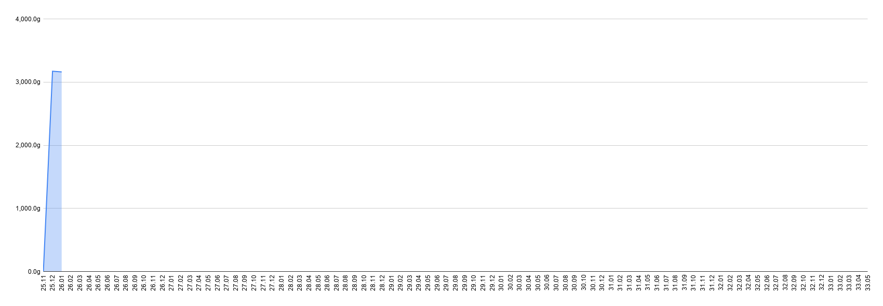

 | 6. 계좌 총자산(원화 vs 골드g)

2. 계좌현황(올해)
 |  |  |  |  |  |  |  |  |  |  |  |  |  |  |  | Copyright .2025. 서대리. All rights reserved

 | 1. 수익률 비교
2026년 월, 누적 수익률 현황

 |  |  |  |  |  |  |  |  |  |  |  |  |  |  | 4.4%
 |  | 계좌 | KOSPI | S&P500 | NASDAQ | GOLD | BTC | DOLLAR |  |  |  |  |  |  | 0
 | 누적 수익률 |  |  |  |  |  |  |  | 5월 |  |  |  |  |  | 0
6월 | 6월 수익률 | 0.0% | 6.8% | ▼1.0% | ▼1.7% | ▼7.6% | ▼15.6% | 1.5% | 2026 | 533
2026년 | 올해 수익률 | #DIV/0! | 114.8% | 9.6% | 14.1% | ▼2.2% | ▼29.2% | 6.0%

 | 누적 수익률 |  | 0.0%p | 0.0%p | 0.0%p
6월 | 6월 수익률 |  | ▼6.8%p | 1.0%p | 1.7%p
2026년 | 올해 수익률 |  | #DIV/0! | #DIV/0! | #DIV/0!
 | 연평균 수익률 |  | 0.0%p | 0.0%p | 0.0%p

 | 2. 수익률 비교(달러환율 적용)
2026년 월, 누적 수익률 현황(환율 반영)
 |  | 계좌 | KOSPI | S&P500 | NASDAQ | GOLD | BTC | DOLLAR |  |  |  |  |  |  |  |  | DOLLAR
 | 누적 수익률 | 0.0% | 0.0% |  |  |  |  |  | 5월
6월 | 6월 수익률 | 0.0% | 6.8% | 0.5% | ▼0.2% | ▼6.1% | ▼14.3% | 0 | 2026
2026년 | 올해 수익률 | #DIV/0! | 114.8% | 16.1% | 20.9% | 3.7% | ▼25.0% | 0
 | 연평균 수익률 | 0.0% | 0.0% | 14.3% | 18.5% |  |  | 0.0%

 | 수익률 GAP
 | 누적 수익률 |  | 0.0%p | 0.0%p | 0.0%p
6월 | 6월 수익률 |  | ▼6.8%p | ▼0.5%p | 0.2%p
2026년 | 올해 수익률 |  | #DIV/0! | #DIV/0! | #DIV/0!
 | 연평균 수익률 |  | 0.0%p | ▼14.3%p | ▼18.5%p

 | 3. 월별 손익

 | 2026 | 2026 | 2026 | 2026 | 2026 | 2026 | 2026 | 2026 | 2026 | 2026 | 2026 | 2026
 | 1월 | 2월 | 3월 | 4월 | 5월 | 6월 | 7월 | 8월 | 9월 | 10월 | 11월 | 12월
 | +60,000,000 | - | - | - | - | - | - | - | - | - | - | -

 | 4. 주요지수 수익률 비교
 | S&P500 | 나스닥 | 코스피
시작 | 0.0% | 0.0% | 0.0%
1월 | 1.4% | 0.9% | 24.0%
2월 | 0.5% | ▼2.5% | 48.2%
3월 | ▼4.6% | ▼7.1% | 19.9%
4월 | 5.3% | 7.1% | 56.6%
5월 | 10.7% | 16.1% | 101.1%
6월 | 9.6% | 14.1% | 114.8%
7월 | 0.0% | 0.0% | 0.0%
8월 | 0.0% | 0.0% | 0.0%
9월 | 0.0% | 0.0% | 0.0%
10월 | 0.0% | 0.0% | 0.0%
11월 | 0.0% | 0.0% | 0.0%
12월 | 0.0% | 0.0% | 0.0%

 |  | 6 | 1 | 2 | 3 |  |  | 4 | 5 | 6 | 7 | 8 | 9 | 10 | 11 | 12

 |  | 2025 | 2026 | 2026 | 2026 |  |  | 2026 | 2026 | 2026 | 2026 | 2026 | 2026 | 2026 | 2026 | 2026
 |  | 12월 | 1월 | 2월 | 3월 |  |  | 4월 | 5월 | 6월 | 7월 | 8월 | 9월 | 10월 | 11월 | 12월
 | S&P500 | +100 | +101 | +100 | +95 |  |  | +105 | +111 | +110
 | 나스닥 | +99 | +100 | +97 | +92 |  |  | +107 | +115 | +113
 | 코스피 | +107 | +133 | +159 | +129 |  |  | +168 | +216 | +231
 | 투자 | #DIV/0! | #DIV/0! | #DIV/0! | #DIV/0! |  |  | #DIV/0! | #DIV/0! | #DIV/0!

 | 구분 | 시작 | 1월 | 2월 | 3월 |  |  | 4월 | 5월 | 6월 | 7월 | 8월 | 9월 | 10월 | 11월 | 12월
 | S&P500 | 0.0% | 1.4% | 0.5% | ▼4.6% |  |  | 5.3% | 10.7% | 9.6% | #VALUE! | #VALUE! | #VALUE! | #VALUE! | #VALUE! | #VALUE!
 | 나스닥 | 0.0% | 0.9% | ▼2.5% | ▼7.1% |  |  | 7.1% | 16.1% | 14.1% | #VALUE! | #VALUE! | #VALUE! | #VALUE! | #VALUE! | #VALUE!
 | 코스피 | 0.0% | 24.0% | 48.2% | 19.9% |  |  | 56.6% | 101.1% | 114.8% | #VALUE! | #VALUE! | #VALUE! | #VALUE! | #VALUE! | #VALUE!
 | 투자 | #DIV/0! | #DIV/0! | #DIV/0! | #DIV/0! |  |  | #DIV/0! | #DIV/0! | #DIV/0! | #VALUE! | #VALUE! | #VALUE! | #VALUE! | #VALUE! | #VALUE!

3. 종목현황
 |  |  |  |  |  |  |  |  |  |  |  |  |  | Copyright .2025. 서대리. All rights reserved
 |  | 종목별 실적 & 비중 |  |  |  |  |  |  |  |  |  |  |  |  |  | *이용방법

 |  |  |  |  |  |  |  |  | $1 = ￦1530
 |  | 국가 | 종목코드 (티커) | 종목명 | 수량 | 평단가 |  | 현재가 |  | 평가액 [원화] | 투자비중 | 누적배당금 [원화] | 누적수익 [원화] | 총수익률 [평가+배당] | 종목 | 1) 푸른색 음영부분만 입력하시면 됩니다
 |  |  |  |  |  | 원화 | 달러 | 원화 | 달러 |  |  |  |  |  |  | 2) 국가 : 한국 or 미국 입력
 |  |  |  |  |  |  |  |  |  | ₩836,142,589 |  | ₩0 | ₩108,425,109 | 15% |  | 3) 종목코드 : 미국주식은 영어로, 한국주식은 숫자로 "정확하게" 입력하셔야 현재 주가를 끌어옵니다!
DC | 1 | 한국 | 458760 | TIGER 미배당다우커버드콜2호(DC) | 9,359 | ₩9,435 |  | ₩11,410 |  | ₩106,786,190 | 12.77% | ₩0 | ₩18,484,025 | 21% | 다우커 | 4) 종목명 : 본인이 알아보기 쉬운 이름으로 자유롭게 작성
개인연금1 | 2 | 한국 | 458760 | TIGER 미배당다우커버드콜2호(개인연금) | 4,055 | ₩10,101 |  | ₩11,410 |  | ₩46,267,550 | 5.53% | ₩0 | ₩5,307,995 | 13% | 다우커
ISA | 3 | 한국 | 458760 | TIGER 미배당다우커버드콜2호(ISA) | 1,939 | ₩9,901 |  | ₩11,410 |  | ₩22,123,990 | 2.65% | ₩0 | ₩2,925,951 | 15% | 다우커
CMA | 4 |  | 현금 | CMA RP | 1 | ₩78,728,966 |  | ₩78,728,966 |  | ₩78,728,966 | 9.42% | ₩0 | ₩0 | 0% | 현금 | 5) 수량 : 내가 보유하고 있는 주식수량 입력
ISA | 5 | 한국 | 474220 | TIGER미국테크TOP10커버드콜(ISA) | 1,300 | ₩11,900 |  | ₩16,000 |  | ₩20,800,000 | 2.49% | ₩0 | ₩5,330,000 | 34% | 테커
개인연금1 | 6 | 한국 | 474220 | TIGER미국테크TOP10커버드콜(개인연금) | 3,260 | ₩10,680 |  | ₩16,000 |  | ₩52,160,000 | 6.24% | ₩0 | ₩17,343,200 | 50% | 테커
DC | 7 | 한국 | 490490 | SOL미국배당미국채혼합50 | 3,821 | ₩10,603 |  | ₩11,825 |  | ₩45,183,325 | 5.40% | ₩0 | ₩4,669,262 | 12% | 미배당국채
DC | 8 | 한국 | 0008S0 | TIGER 미국배당다우존스타겟데일리커버드콜 | 3,000 | ₩8,910 |  | ₩10,370 |  | ₩31,110,000 | 3.72% | ₩0 | ₩4,380,000 | 16% | 다우커
DC | 9 | 한국 | 481060 | KODEX 미국30년국채타겟커버드콜(합성H), DC | 3,060 | ₩8,675 |  | ₩7,800 |  | ₩23,868,000 | 2.85% | ₩0 | ▼₩2,677,500 | ▼10% | 미국채커
DC | 10 | 한국 | 498410 | KODEX금융고배당TOP10타겟위클리커버드콜 | 2,377 | ₩12,286 |  | ₩11,680 |  | ₩27,763,360 | 3.32% | ₩0 | ▼₩1,440,462 | ▼5% | 국내금융배당
개인연금1 | 11 | 한국 | 483280 | KODEX 미국AI테크TOP10타겟커버드콜 | 2,209 | ₩10,920 |  | ₩13,015 |  | ₩28,750,135 | 3.44% | ₩0 | ₩4,627,855 | 19% | 테커
DC | 12 | 한국 | 468380 | KODEX iShares미국하이일드액티브 | 2,000 | ₩11,685 |  | ₩12,195 |  | ₩24,390,000 | 2.92% | ₩0 | ₩1,020,000 | 4% | 달러 | 6) 평단가 : 한국주식이면 원화에, 미국주식이면 달러에 본인 평단가 입력
DC | 13 | 한국 | 329200 | TIGER리츠부동산인프라 | 5,000 | ₩4,395 |  | ₩4,095 |  | ₩20,475,000 | 2.45% | ₩0 | ▼₩1,500,000 | ▼7% | 국내리츠 | 7) 현금 : 별도 현금을 보유하고 있으면 "평단가"에 가지고 있는 현금 입력
DC | 14 | 한국 | 472170 | TIGER 미국테크TOP10채권혼합 | 1,793 | ₩14,089 |  | ₩14,355 |  | ₩25,738,515 | 3.08% | ₩0 | ₩476,938 | 2% | 테크채권 | => 전부 입력하시면 나머지 표 및 트리맵 차트는 자동으로 완성됩니다!
개인연금1 | 15 | 한국 | 446720 | SOL 미국배당다우존스 | 1,330 | ₩10,517 |  | ₩14,100 |  | ₩18,753,000 | 2.24% | ₩0 | ₩4,765,390 | 34% | 다우
IRP | 16 | 한국 | 433330 | SOL 미국 S&P500 (미래에셋IRP) | 376 | ₩18,437 |  | ₩23,630 |  | ₩8,884,880 | 1.06% | ₩0 | ₩1,952,568 | 28% | 슨피
개인연금1 | 17 | 한국 | 433330 | SOL 미국 S&P500 (삼성개인연금) | 742 | ₩19,810 |  | ₩23,630 |  | ₩17,533,460 | 2.10% | ₩0 | ₩2,834,440 | 19% | 슨피
IRP | 18 | 한국 | 381170 | TIGER 미국테크TOP10 INDXX | 323 | ₩24,648 |  | ₩32,920 |  | ₩10,633,160 | 1.27% | ₩0 | ₩2,671,856 | 34% | 테크
ISA | 19 | 한국 | 473330 | SOL 미국 30년국채커버드콜(합성) | 960 | ₩9,360 |  | ₩9,410 |  | ₩9,033,600 | 1.08% | ₩0 | ₩48,000 | 1% | 미국채커
일반계좌 | 20 | 한국 | 005930 | 삼성전자 | 44 | ₩199,400 |  | ₩354,000 |  | ₩15,576,000 | 1.86% | ₩0 | ₩6,802,400 | 78% | 삼전
ISA | 21 | 한국 | 457480 | ACE테슬라밸류체인액티브 | 475 | ₩16,629 |  | ₩24,090 |  | ₩11,442,750 | 1.37% | ₩0 | ₩3,543,975 | 45% | 테슬라
일반계좌 | 22 | 한국 | 005930 | 삼성전자 | 55 | ₩160,500 |  | ₩354,000 |  | ₩19,470,000 | 2.33% | ₩0 | ₩10,642,500 | 121% | 삼전
직투 | 23 | 미국 | TSLA | 테슬라 | 12 |  | $261.55 |  | $400.49 | ₩7,353,669 | 0.88% | ₩0 | ₩2,551,172 | 53% | 테슬라
개인연금2 | 24 | 한국 | 360750 | TIGER미국S&P500 | 219 | ₩25,492 |  | ₩28,355 |  | ₩6,209,745 | 0.74% | ₩0 | ₩626,997 | 11% | 슨피
IRP | 25 | 한국 | 438100 | ACE미국나스닥100미국채혼합50액티브 | 794 | ₩17,065 |  | ₩16,955 |  | ₩13,462,270 | 1.61% | ₩0 | ▼₩87,340 | ▼1% | 미국채
개인연금1 | 26 | 한국 | 482730 | 미국S&P500타겟데일리커버드콜 | 425 | ₩10,629 |  | ₩12,975 |  | ₩5,514,375 | 0.66% | ₩0 | ₩997,050 | 22% | 슨피커
직투 | 27 | 미국 | O | 리얼티인컴 | 53 |  | $53.53 |  | $60.24 | ₩4,885,309 | 0.58% | ₩0 | ₩544,164 | 13% | 미국리츠
 | 29 |  | 현금 | 예수금 (삼성개인연금) | 1 | ₩2,767,626 |  | ₩2,767,626 |  | ₩2,767,626 | 0.33% | ₩0 | ₩0 | 0% | 예수금
IRP | 30 | 한국 | 133690 | TIGER 미국나스닥100 | 57 | ₩177,652 |  | ₩204,330 |  | ₩11,646,810 | 1.39% | ₩0 | ₩1,520,646 | 15% | 나스닥
개인연금2 | 31 | 한국 | 367380 | ACE 미국나스닥100 | 338 | ₩32,791 |  | ₩35,115 |  | ₩11,868,870 | 1.42% | ₩0 | ₩785,512 | 7% | 나스닥
 | 32 |  | 현금 | 예수금(직투달러) | 1 | ₩0 |  | ₩0 |  | ₩0 | 0.00% | ₩0 | ₩0 | 0% | 예수금
 | 33 | 미국 | AAPL | 애플 | 9 |  | $208.16 |  | $298.01 | ₩4,103,973 | 0.49% | ₩0 | ₩1,237,348 | 43% | 애플
 | 34 | 한국 | 000270 | 기아 | 23 | ₩90,186 |  | ₩154,900 |  | ₩3,562,700 | 0.43% | ₩0 | ₩1,488,422 | 72% | 기아
 | 35 | 한국 | 476550 | TIGER 미국30년국채커버드콜액티브(H) | 431 | ₩9,582 |  | ₩7,295 |  | ₩3,144,145 | 0.38% | ₩0 | ▼₩985,697 | ▼24% | 미국채커
 | 36 | 한국 | 498400 | KODEX 200타켓위클리커버드콜 | 50 | ₩23,953 |  | ₩28,460 |  | ₩1,423,000 | 0.17% | ₩0 | ₩225,350 | 19% | 헬스
 | 37 | 미국 | LEU | 센트러스 에너지 | 2 |  | $213.80 |  | $191.39 | ₩585,707 | 0.07% | ₩0 | ▼₩68,581 | ▼10% | 에너지
 | 38 | 한국 | 005389 | 현대차3우B | 13 | ₩160,810 |  | ₩232,500 |  | ₩3,022,500 | 0.36% | ₩0 | ₩931,970 | 45% | 현대차
DC | 39 | 한국 | 379810 | KODEX 미국나스닥100 | 321 | ₩26,891 |  | ₩30,600 |  | ₩9,822,600 | 1.17% | ₩0 | ₩1,190,589 | 14% | 나스닥
ISA | 40 | 한국 | 498270 | KIWOOM 미국양자컴퓨팅 | 297 | ₩12,814 |  | ₩17,845 |  | ₩5,299,965 | 0.63% | ₩0 | ₩1,494,207 | 39% | 양자
 | 41 | 한국 | 024110 | 기업은행 | 179 | ₩21,930 |  | ₩21,450 |  | ₩3,839,550 | 0.46% | ₩0 | ▼₩85,920 | ▼2% | 기업은행
 | 42 | 미국 | IONQ | 아이온큐 | 91 |  | $29.68 |  | $56.55 | ₩7,874,177 | 0.94% | ₩0 | ₩3,741,452 | 91% | 양자
 | 43 |  | 현금 | 현금성자산(삼성증권) | 1 | ₩0 |  | ₩0 |  | ₩0 | 0.00% | ₩0 | ₩0 | 0% | 현금
 | 44 | 한국 | 364980 | TIGER 2차전지TOP10 | 176 | ₩8,477 |  | ₩11,255 |  | ₩1,980,880 | 0.24% | ₩0 | ₩488,928 | 33% | 이차전지
 | 45 | 한국 | 0072R0 | TIGER KRX금현물 | 210 | ₩14,544 |  | ₩13,350 |  | ₩2,803,500 | 0.34% | ₩0 | ▼₩250,740 | ▼8% | 금
 | 46 | 한국 | 367380 | ACE 미국 나스닥 100 | 56 | ₩19,725 |  | ₩35,115 |  | ₩1,966,440 | 0.24% | ₩0 | ₩861,840 | 78% | 나스닥
 | 47 | 미국 | AMT | 아메리칸타워 | 5 |  | $185.84 |  | $176.05 | ₩1,346,906 | 0.16% | ₩0 | ▼₩74,900 | ▼5% | 아메리칸타워
 | 48 | 미국 | SCHD | SCHD | 24 |  | $27.59 |  | $31.86 | ₩1,170,006 | 0.14% | ₩0 | ₩156,809 | 15% | 다우
 | 49 | 한국 | 475380 | RISE 글로벌리얼티인컴 | 101 | ₩9,891 |  | ₩11,430 |  | ₩1,154,430 | 0.14% | ₩0 | ₩155,439 | 16% | 리츠
 | 50 | 한국 | 476690 | TIGER 글로벌비만치료제 TOP2 Plus | 100 | ₩9,378 |  | ₩10,870 |  | ₩1,087,000 | 0.13% | ₩0 | ₩149,200 | 16% | 헬스
 | 51 | 미국 | NVO | 노보 노디스크 | 15 |  | $53.67 |  | $43.19 | ₩991,301 | 0.12% | ₩0 | ▼₩240,538 | ▼20% | 헬스
 | 52 | 미국 | NKE | 나이키 | 10 |  | $63.31 |  | $45.20 | ₩691,623 | 0.08% | ₩0 | ▼₩277,108 | ▼29% | 나이키
 | 53 | 미국 | AI | C3AI | 53 |  | $17.91 |  | $10.30 | ₩835,303 | 0.10% | ₩0 | ▼₩617,151 | ▼42% | C3AI
 | 54 | 미국 | TMUS | T-모바일 | 4 |  | $202.78 |  | $181.67 | ₩1,111,922 | 0.13% | ₩0 | ▼₩129,190 | ▼10% | 통신
 | 55 | 미국 | QLD | QLD | 13 |  | $94.09 |  | $97.91 | ₩1,048,712 | 0.13% | ₩0 | ₩19,333 | 2% | 나스닥
 | 56 | 미국 | SPCX | 스페이스 X | 7 |  | $180.07 |  | $185.00 | ₩849,228 | 0.10% | ₩0 | ▼₩146,802 | ▼15% | 스엑
 | 57 | 미국 | MSFT | 마이크로소프트 | 2 |  | $408.19 |  | $379.40 | ₩1,161,070 | 0.14% | ₩0 | ▼₩88,105 | ▼7% | 마소
 | 58 | 미국 | NVDA | 엔비디아 | 4 |  | $169.02 |  | $210.69 | ₩1,289,541 | 0.15% | ₩0 | ₩255,068 | 25% | 엔비디아
 | 59 | 미국 | SMR | 누스케일파워 | 20 |  | $19.71 |  | $11.74 | ₩359,277 | 0.04% | ₩0 | ▼₩243,944 | ▼40% | SMR
 | 60 | 미국 | TSM | TSMC | 1 |  | $340.50 |  | $462.12 | ₩707,108 | 0.08% | ₩0 | ₩186,096 | 36% | TSMC
 | 61 |  | 현금 | 삼성MMF | 1 |  |  | ₩0 |  | ₩0 | 0.00% | ₩0 | ₩0 | 0% | 현금
 | 62 | 한국 | 475560 | 더본코리아 | 15 | ₩32,011 |  | ₩15,100 |  | ₩226,500 | 0.03% | ₩0 | ▼₩253,665 | ▼53% | 더본
 | 63 | 미국 | COIN | 코인베이스 글로벌 | 2 |  | $203.67 |  | $163.26 | ₩499,621 | 0.06% | ₩0 | ▼₩123,651 | ▼20% | 코인베이스
 | 64 | 한국 | 041510 | 에스엠 | 24 | ₩87,421 |  | ₩76,400 |  | ₩1,833,600 | 0.22% | ₩0 | ▼₩264,504 | ▼13% | 엔터
 | 65 | 한국 | 035420 | 네이버 | 10 | ₩217,823 |  | ₩229,500 |  | ₩2,295,000 | 0.27% | ₩0 | ₩116,770 | 5% | 네이버
 | 66 | 미국 | RKLB | 로켓랩 | 7 |  | $62.38 |  | $107.24 | ₩1,148,645 | 0.14% | ₩0 | ₩480,495 | 72% | 로켓
 | 67 | 미국 | PLTR | 팔란티어 | 4 |  | $129.42 |  | $128.47 | ₩786,308 | 0.09% | ₩0 | ▼₩5,815 | ▼1% | 팔란
 | 68 | 미국 | JOBY | 조비에비에이션 | 34 |  | $9.51 |  | $10.00 | ₩520,248 | 0.06% | ₩0 | ₩25,492 | 5% | 조비
 | 69 | 한국 | 352820 | 하이브 | 9 | ₩237,366 |  | ₩223,500 |  | ₩2,011,500 | 0.24% | ₩0 | ▼₩124,794 | ▼6% | 엔터
 | 70 | 미국 | SBUX | 스타벅스 | 2 |  | $100.53 |  | $100.65 | ₩308,017 | 0.04% | ₩0 | ₩370 | 0% | 스벅
 | 71 |  | 현금 | 미래에셋현금성자산 | 1 | ₩255,254 |  | ₩255,254 |  | ₩255,254 | 0.03% | ₩0 | ₩0 | 0% | 현금
 | 72 | 미국 | OKLO | 오클로 | 3 |  | $63.42 | ₩0 | $61.17 | ₩280,796 | 0.03% | ₩0 | ▼₩10,328 | ▼4% | 오클로
 | 73 | 미국 | ORCL | 오라클 | 2 |  | $163.13 | ₩0 | $184.29 | ₩563,979 | 0.07% | ₩0 | ₩64,771 | 13% | 오라클
 | 74 |  | 현금 | 새마을 예금 | 1 | 33000000 |  | ₩33,000,000 |  | ₩33,000,000 | 3.95% | ₩0 | ₩0 | 0% | 예금

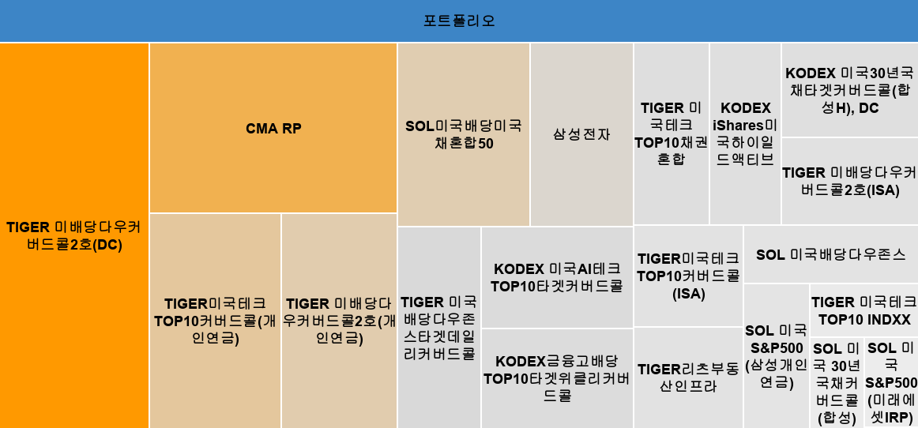

 |  |  | 포트폴리오

 |  |  | 포트폴리오 |  | 78.2%
 | 1 |  | TIGER 미배당다우커버드콜2호(DC) | 포트폴리오 | 12.8%
 | 2 |  | TIGER 미배당다우커버드콜2호(개인연금) | 포트폴리오 | 5.5%
 | 3 |  | TIGER 미배당다우커버드콜2호(ISA) | 포트폴리오 | 2.6%
 | 4 |  | CMA RP | 포트폴리오 | 9.4%
 | 5 |  | TIGER미국테크TOP10커버드콜(ISA) | 포트폴리오 | 2.5%
 | 6 |  | TIGER미국테크TOP10커버드콜(개인연금) | 포트폴리오 | 6.2%
 | 7 |  | SOL미국배당미국채혼합50 | 포트폴리오 | 5.4%
 | 8 |  | TIGER 미국배당다우존스타겟데일리커버드콜 | 포트폴리오 | 3.7%
 | 9 |  | KODEX 미국30년국채타겟커버드콜(합성H), DC | 포트폴리오 | 2.9%
 | 10 |  | KODEX금융고배당TOP10타겟위클리커버드콜 | 포트폴리오 | 3.3%
 | 11 |  | KODEX 미국AI테크TOP10타겟커버드콜 | 포트폴리오 | 3.4%
 | 12 |  | KODEX iShares미국하이일드액티브 | 포트폴리오 | 2.9%
 | 13 |  | TIGER리츠부동산인프라 | 포트폴리오 | 2.4%
 | 14 |  | TIGER 미국테크TOP10채권혼합 | 포트폴리오 | 3.1%
 | 15 |  | SOL 미국배당다우존스 | 포트폴리오 | 2.2%
 | 16 |  | SOL 미국 S&P500 (미래에셋IRP) | 포트폴리오 | 1.1%
 | 17 |  | SOL 미국 S&P500 (삼성개인연금) | 포트폴리오 | 2.1%
 | 18 |  | TIGER 미국테크TOP10 INDXX | 포트폴리오 | 1.3%
 | 19 |  | SOL 미국 30년국채커버드콜(합성) | 포트폴리오 | 1.1%
 | 20 |  | 삼성전자 | 포트폴리오 | 4.2%
 | 현금 |  | #N/A | 포트폴리오 | 0.0%

 |  |  |  |  |  |  |  |  |  |  |  |  |  | Copyright .2025. 서대리. All rights reserved
 |  | 계좌별 실적 & 비중
 | 총자산 | 입금액
예수금 | 17% | 0%
직투 | 6% | 0%
개인연금1 | 17% | 0%
개인연금2 | 2% | 0%
IRP 1 | 5% | 0%
IRP 2 | 0% | 0%
ISA | 14% | 0%
퇴직연금DC | 38% | 0%
 |  | 계좌 | 현재 총자산 | 누적 입금액 | 누적 수익 | 비중
 |  |  |  |  |  | 총자산 | 입금액
 |  |  | ₩840,082,627 | ₩0 | ₩840,082,627 |  |  |  |  |  |  | 총자산 | 입금액
 |  | 예수금 | ₩140,000,000 | ₩0 | ₩140,000,000 | 17% | #DIV/0! |  |  |  | 예수금 | 17% | #DIV/0!
 |  | 직투 | ₩52,396,067 | ₩0 | ₩52,396,067 | 6% | #DIV/0! |  |  |  | 직투 | 6% | #DIV/0!
 |  | 일반계좌3 | ₩8,723,029 | ₩0 | ₩8,723,029 | 1% | #DIV/0!
 |  | 개인연금1 | ₩141,449,840 | ₩0 | ₩141,449,840 | 17% | #DIV/0! |  |  |  | 개인연금1 | 17% | #DIV/0!
 |  | 개인연금2 | ₩18,000,000 | ₩0 | ₩18,000,000 | 2% | #DIV/0! |  |  |  | 개인연금2 | 2% | #DIV/0!
 |  | IRP 1 | ₩44,775,009 | ₩0 | ₩44,775,009 | 5% | #DIV/0! |  |  |  | IRP 1 | 5% | #DIV/0!
 |  | IRP 2 |  | ₩0 | ₩0 | 0% | #DIV/0! |  |  |  | IRP 2 | 0% | #DIV/0!
 |  | ISA | ₩115,634,527 | ₩0 | ₩115,634,527 | 14% | #DIV/0! |  |  |  | ISA | 14% | #DIV/0!
 |  | 퇴직연금DC | ₩319,104,155 | ₩0 | ₩319,104,155 | 38% | #DIV/0! |  |  |  | 퇴직연금DC | 38% | #DIV/0!
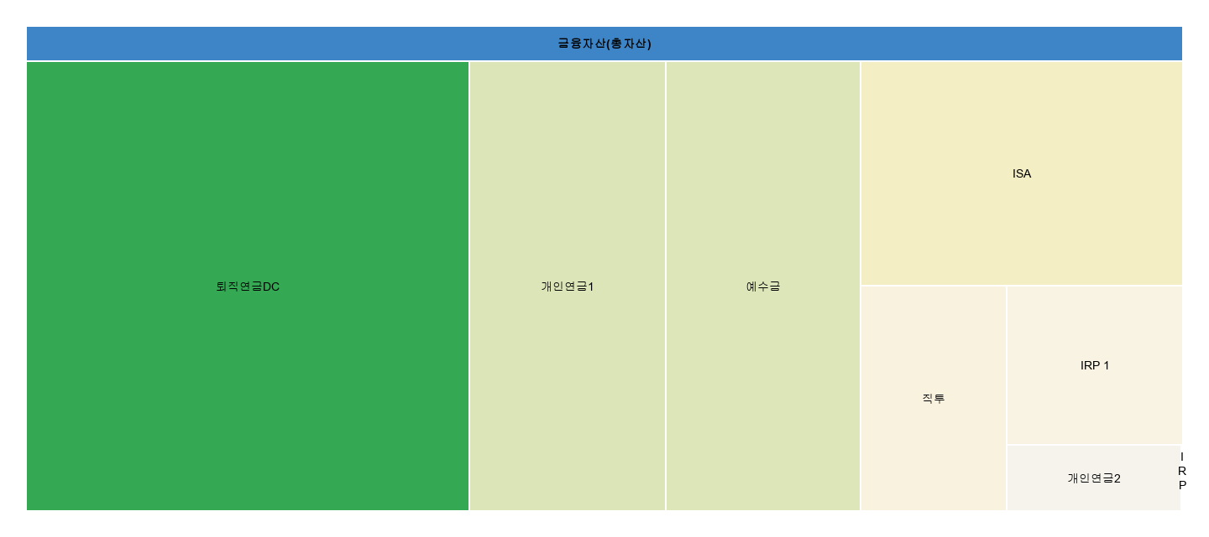

 |  | 금융자산(총자산) |  | 100%
 |  | 예수금 | 금융자산(총자산) | 17%
 |  | 직투 | 금융자산(총자산) | 6%
 |  | 개인연금1 | 금융자산(총자산) | 17%
 |  | 개인연금2 | 금융자산(총자산) | 2%
 |  | IRP 1 | 금융자산(총자산) | 5%
 |  | IRP 2 | 금융자산(총자산) | 0%
 |  | ISA | 금융자산(총자산) | 14%
 |  | 퇴직연금DC | 금융자산(총자산) | 38%
 |  | #REF! | 금융자산(총자산) | #REF!

4. 배당현황
 |  |  |  |  |  |  |  |  |  |  |  |  |  |  | Copyright .2025. 서대리. All rights reserved
연도 | 1월 | 2월 | 3월 | 4월 | 5월 | 6월 | 7월 | 8월 | 9월 | 10월 | 11월 | 12월 | 연배당금 | 월평균 | 증가율
2019 | ₩0 | ₩0 | ₩0 | ₩0 | ₩0 | ₩0 | ₩0 | ₩0 | ₩0 | ₩0 | ₩0 | ₩0 | ₩0 | ₩0
2020 | ₩0 | ₩0 | ₩0 | ₩0 | ₩0 | ₩0 | ₩0 | ₩0 | ₩0 | ₩0 | ₩0 | ₩0 | ₩0 | ₩0 | 0%
2021 | ₩0 | ₩0 | ₩0 | ₩0 | ₩0 | ₩0 | ₩0 | ₩0 | ₩0 | ₩0 | ₩0 | ₩0 | ₩0 | ₩0 | 0%
2022 | ₩0 | ₩0 | ₩0 | ₩0 | ₩0 | ₩0 | ₩0 | ₩0 | ₩0 | ₩0 | ₩0 | ₩0 | ₩0 | ₩0 | 0%
2023 | ₩0 | ₩0 | ₩0 | ₩0 | ₩0 | ₩0 | ₩0 | ₩0 | ₩0 | ₩0 | ₩0 | ₩0 | ₩0 | ₩0 | 0%
2024 | ₩0 | ₩0 | ₩0 | ₩0 | ₩0 | ₩0 | ₩0 | ₩0 | ₩0 | ₩0 | ₩0 | ₩0 | ₩0 | ₩0 | 0%
2025 | ₩0 | ₩0 | ₩0 | ₩0 | ₩0 | ₩0 | ₩0 | ₩0 | ₩0 | ₩0 | ₩0 | ₩0 | ₩0 | ₩0 | 0%
2026 | ₩0 | ₩0 | ₩0 | ₩0 | ₩0 | ₩0 | ₩0 | ₩0 | ₩0 | ₩0 | ₩0 | ₩0 | ₩0 | ₩0 | 0%
 |  |  |  |  |  |  |  |  |  |  |  |  |  |  | *달러환율 실시간 적용

월별 배당금 현황

연도별 배당금 현황
 | 연도 | 배당금 |  |  |  |  |  |  |  |  |  |  |  |  |  | 연도 | 연도별 배당성장률 | 연평균 배당성장률
 | 2025년 | ₩0 |  |  |  |  |  |  |  |  |  |  |  |  |  | 2025년 | - | -
1 | 2026년 | ₩0 |  |  |  |  |  |  |  |  |  |  |  |  |  | 2026년 |  | ▼0.0%
2 | 2027년 | ₩0 |  |  |  |  |  |  |  |  |  |  |  |  |  | 2027년 |  | 0.0%
3 | 2028년 | ₩0 |  |  |  |  |  |  |  |  |  |  |  |  |  | 2028년 |  | 0.0%
4 | 2029년 | ₩0 |  |  |  |  |  |  |  |  |  |  |  |  |  | 2029년 |  | 0.0%
5 | 2030년 | ₩0 |  |  |  |  |  |  |  |  |  |  |  |  |  | 2030년 |  | 0.0%
6 | 2031년 | ₩0 |  |  |  |  |  |  |  |  |  |  |  |  |  | 2031년 |  | 0.0%
7 | 2032년 | ₩0 |  |  |  |  |  |  |  |  |  |  |  |  |  | 2032년 |  | 0.0%

 | 0
26.01 | 0
26.02 | 0
26.03 | 0
26.04 | 0
26.05 | 0
26.06 | 0
26.07 | 0
26.08 | 0
26.09 | 0
26.10 | 0
26.11 | 0
26.12 | 0
27.01 | 0
27.02 | 0
27.03 | 0
27.04 | 0
27.05 | 0
27.06 | 0
27.07 | 0
27.08 | 0
27.09 | 0
27.10 | 0
27.11 | 0
27.12 | 0
28.01 | 0
28.02 | 0
28.03 | 0
28.04 | 0
28.05 | 0
28.06 | 0
28.07 | 0
28.08 | 0
28.09 | 0
28.10 | 0
28.11 | 0
28.12 | 0
29.01 | 0
29.02 | 0
29.03 | 0
29.04 | 0
29.05 | 0
29.06 | 0
29.07 | 0
29.08 | 0
29.09 | 0
29.10 | 0
29.11 | 0
29.12 | 0
30.01 | 0
30.02 | 0
...
12개월 월평균 배당금 그래프 |  |  |  |  |  |  |  |  |  |  |  |  |  |  |  | 시점 | 월평균 배당금
 |  |  |  |  |  |  |  |  |  |  |  |  |  |  |  | 2026년 6월 | ₩0

 |  |  |  |  |  |  |  |  |  |  |  |  |  |  |  | 목표 월배당금 | 목표 달성률
 |  |  |  |  |  |  |  |  |  |  |  |  |  | 2026 |  | ₩100,000 | 0.0%
 |  |  |  |  |  |  |  |  |  |  |  |  |  | 6월 |  | 직접 입력

배당금 누적 그래프
 | 누적배당금
25.11
25.12 | 0
26.01 | 0
26.02 | 0
26.03 | 0
26.04 | 0
26.05 | 0
26.06 | 0
26.07 | 0
26.08 | 0
26.09 | 0
26.10 | 0
26.11 | 0
26.12 | 0
27.01 | 0
27.02 | 0
27.03 | 0
27.04 | 0
27.05 | 0
27.06 | 0
27.07 | 0
27.08 | 0
27.09 | 0
27.10 | 0
27.11 | 0
27.12 | 0
28.01 | 0
28.02 | 0
28.03 | 0
28.04 | 0
28.05 | 0
28.06 | 0
28.07 | 0
28.08 | 0
28.09 | 0
28.10 | 0
28.11 | 0
28.12 | 0
29.01 | 0
29.02 | 0
29.03 | 0
29.04 | 0
29.05 | 0
29.06 | 0
29.07 | 0
29.08 | 0
29.09 | 0
29.10 | 0
29.11 | 0
29.12 | 0
...

 |  |  |  |  |  |  |  |  |  |  |  |  |  | 2026
 |  |  |  |  |  |  |  |  |  |  |  |  |  | 6월

